Sheet1
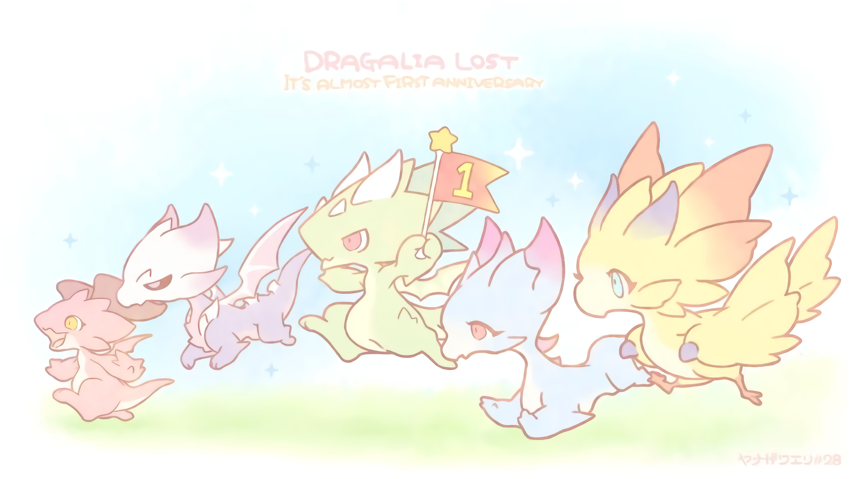
2x 表 Oasis of the Maniacs - 表中日期皆指當日換日後 (14:00 +8) - / - 背景有屬性顏色者代表當日有對應超龍 - / - 共鬥素材為單機的1.0~1.5x左右 - / - $ 沒有 2x -
高龍共鬥影片集: http://rnnx.cc/aenSJ / 超龍共鬥影片集: http://rnnx.cc/zzZhe
 | 5 (一) | 6 (二) | 7 (三) | 8 (四) | 9 (五) | 10 (六) | 11 (日) | 12 (一) | 13 (二) | 14 (三) | 15 (四) | 16 (五) | 17 (六) | 18 (日)
真風 |  | 單機 |  | 共鬥 |  |  | 單機 | 單機 | 共鬥
真水 |  |  | 單機 |  | 共鬥 |  |  | 單機 |  | 共鬥
真火 |  |  |  | 單機 |  | 共鬥 | 單機 |  | 單機 |  | 共鬥
真光 |  | 共鬥 |  |  | 單機 |  | 共鬥 |  |  | 單機
真暗 |  |  | 共鬥 |  |  | 單機 |  | 共鬥 | 共鬥 |  | 單機
風牙 |  |  |  |  |  |  |  |  |  |  |  |  | 共鬥 | 共鬥
光牙
釋出 |  |  |  |  | 超水牙
 | 19 (一) | 20 (二) | 21 (三) | 22 (四) | 23 (五) | 24 (六) | 25 (日) | 26 (一) | 27 (二) | 28 (三) | 29 (四) | 30 (五) | 31 (六) | 1 (日)
真風 |  |  |  | 共鬥
真水 |  |  |  |  |  | 共鬥
真火 |  |  |  |  | 共鬥
真光 |  |  |  |  |  |  |  |  |  | 共鬥
真暗 |  |  |  |  |  |  |  |  | 共鬥
風牙 |  |  |  |  |  |  | 共鬥
光牙 | 共鬥 | 共鬥 | 共鬥 |  |  |  |  | 共鬥
釋出 |  |  |  |  |  |  |  |  | 超火牙

